Sheet1
2026학년도 산학협동재단 디딤돌 장학생 추천 서식
학과(부) | 학번 | 성명 | 등록학기 (`26.1 기준) | 직전학기 평점평균 | 소득분위 ('26.1 기준) | 우대사항 | 비고

 |  |  | 1
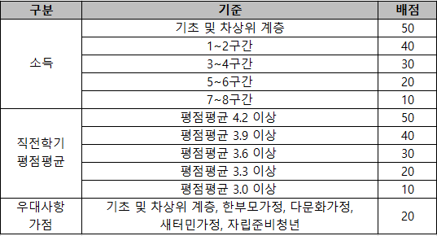

2026학년도 산학협동재단 국내 외국인 근로자 자녀 장학생 추천 서식
학과(부) | 학번 | 성명 | 등록학기 (`26.1 기준) | 전체학기 평점평균 | 소득분위 ('26.1 기준) | 비고

전체학기 평점평균

